关系图
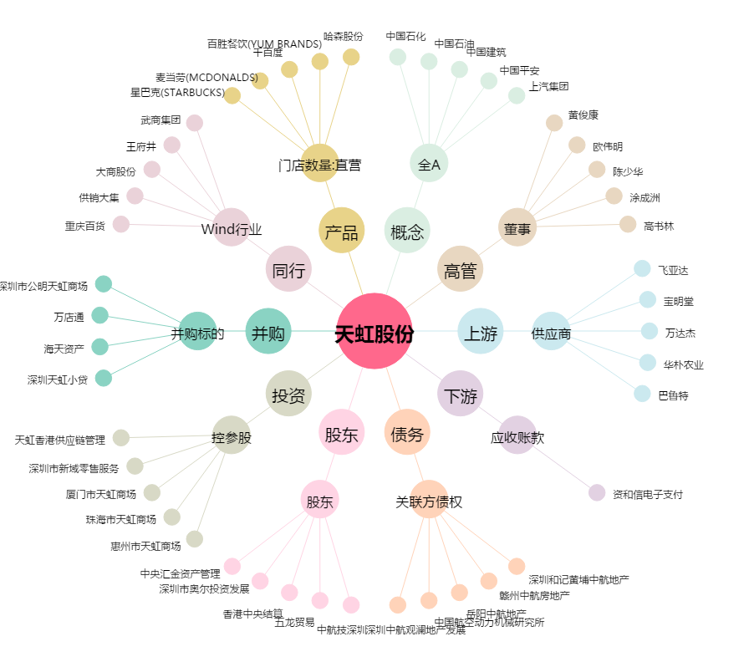
天虹股份[002419.SZ] - 关系概览图

